4浅羽理恵
埼玉県環境アドバイザー活動紹介個票 |  |  |  |  |  |  |  | 検索用一覧に戻る

名前 |  | ふりがな |  | 年代 | 所在市町村
浅羽 理恵 |  | あさば りえ |  |  | 川口市

顔写真又はイラスト |  | 活動状況の写真（1～２枚）
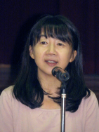 |  | 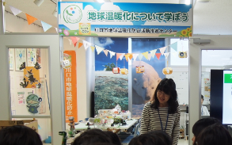 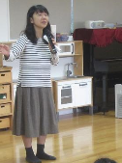

主な専門分野
（１） | 地球温暖化 |  | 「地球温暖化と私たちができること」
（２） | 消費生活・衣食住 |  | 「家計にも地球にもやさしい得するエコ講座」「食品ロスをへらすために」

所有資格、経歴

所有資格 | 環境省環境カウンセラー、地球温暖化防止コミュニケーター
経歴 | 認定ＮＰＯ法人川口市民環境会議代表理事、川口市地球温暖化防止活動推進センターセンター長、川口市総合計画審議会委員、川口市朝日環境センター施設整備審議会委員、埼玉県下水道局経営懇話会委員、著書「家計お助けエコ節約術」
地域等での活動（複数記載可）
所属又は主催団体 |  |  | 団体や個人の活動紹介HP
認定ＮＰＯ法人川口市民環境会議（川口市地球温暖化防止活動推進センター）←※体験活動を含む授業はこちらで実施 |  |  | http://www.ecolife-kawaguchi.org/co2/ http://www.ne.jp/asahi/eco/ecolife/

環境学習指導可能エリア
全市町村対応可／地域限定 |  | ※ 地域限定の場合：市町村・地域名 |  |  |  | 具体的な場所がある場合
全市町村
講座スタイル（複数〇可） |  | 対象（複数〇可）
講義 | 体験活動 | 未就学児 | 小学生 | 中学生 | 高校生 | 一般（大人） | 事業者
○ | - | ○ | ○ | ○ | ○ | ○ | -

連絡先 |  |  |  | ※連絡先非公表の場合又は電話連絡を御希望の場合は、環境政策課 （０４８－８３０－３０１９）へお問い合わせください
MAIL
環境学習指導等の活動実績
全体 | 回数 | 環境学習への延べ参加人数
活動回数 | 7 | 2166

主な活動実績の紹介 |  |  |  |  | ※１枚に収まる範囲で記載願います
年 月 | 活動内容（環境学習のテーマ） |  |  | 依頼団体 |  | 主な対象 | 参加人数
令和6年6月 | 「地球温暖化のお話とエコライフＤＡＹ」（オンライン＆校内放送） ※川口市地球温暖化防止活動推進センターの業務にて（市内３校） |  |  |  |  | 小学生 | 1600
令和6年7月、8月 | 環境講座「建物の断熱と地球温暖化」 ※川口市地球温暖化防止活動推進センターの業務にて |  |  |  |  | 小学生 | 230
令和6年5月 | 環境講座「川口の環境と私たちができること」 ※NPO法人川口市民環境会議の活動にて |  |  |  |  | 小学生 | 66
令和7年3月 | イベント「エネルギーで遊ぼう学ぼう」の企画・運営 ※川口市地球温暖化防止活動推進センターの業務にて |  |  |  |  | 市民 | 270
通年 | 地球温暖化に関する情報発信（ホームページ、ブログ） ※川口市地球温暖化防止活動推進センターの業務にて |  |  |  |  | 市民

以下は選択用の記載ですので、修正等は行わないでください

参照リスト
該当の有無 | ○ | ○
 | - | ×

年代 | 20代
 | 30代
 | 40代
 | 50代
 | 60代
 | 70代
 | 80代
 | 90代

活動エリア | 全市町村
 | 地域限定

主な専門分野 | 自然への愛着
 | 生態系・生物多様性
 | 水質
 | 川の再生活動
 | 大気
 | 地質
 | 地球温暖化
 | 資源・エネルギー
 | 産業
 | 消費生活・衣食住
 | 公害・化学物質
 | ３Ｒ
 | SDGs

日付 | 1月
 | 2月
 | 3月
 | 4月
 | 5月
 | 6月
 | 7月
 | 8月
 | 9月
 | 10月
 | 11月
 | 12月

9池上公子
埼玉県環境アドバイザー活動紹介個票 |  |  |  |  |  |  |  | 検索用一覧に戻る

名前 |  | ふりがな |  | 年代 | 所在市町村
池上 公子 |  | いけがみきみこ |  | 70代 | 入間市

顔写真又はイラスト |  | 活動状況の写真（1～２枚）


主な専門分野
（１） | 消費生活・衣食住 |  | 暮らしのｅｃｏ（エコ）活動
（２） | 地球温暖化 |  | 省エネ（温暖化防止）

所有資格、経歴

所有資格 | 消費生活アドバイザー 環境カウンセラー eco検定合格 栄養士 保育士他
経歴 | 地域の環境学習
地域等での活動（複数記載可）
所属又は主催団体 |  |  | 団体や個人の活動紹介HP
埼玉県地球温暖化防止活動推進員

環境学習指導可能エリア
全市町村対応可／地域限定 |  | ※ 地域限定の場合：市町村・地域名 |  |  |  | 具体的な場所がある場合
全市町村
講座スタイル（複数〇可） |  | 対象（複数〇可）
講義 | 体験活動 | 未就学児 | 小学生 | 中学生 | 高校生 | 一般（大人） | 事業者
○ |  |  | ○ |  |  | ○

連絡先 |  |  |  | ※連絡先非公表の場合又は電話連絡を御希望の場合は、環境政策課 （０４８－８３０－３０１９）へお問い合わせください
MAIL | kimiike2912@yahoo.co.jp
環境学習指導等の活動実績
全体 | 回数 | 環境学習への延べ参加人数
活動回数

主な活動実績の紹介 |  |  |  |  | ※１枚に収まる範囲で記載願います
年 月 | 活動内容（環境学習のテーマ） |  |  | 依頼団体 |  | 主な対象 | 参加人数
２０１２年 ２月 | グリーンコンシューマー 省エネ |  |  | 入間市環境課 |  | 住民 | 20
２０１３年 ２月 | グリーンコンシューマー 省エネ |  |  | 入間市環境課 |  | 住民 | 15
２０１４年 ３月 | グリーンコンシューマー 省エネ |  |  | 入間市環境課 |  | 住民 | 15
２０１５年 ３月 | グリーンコンシューマー 省エネ |  |  | 入間市環境課 |  | 住民 | 20
２０１６年 ２月 | グリーンコンシューマー 省エネ |  |  | 入間市環境課 |  | 住民 | 20
２０１７年 ２月 | グリーンコンシューマー 省エネ |  |  | 入間市環境課 |  | 住民 | 15

以下は選択用の記載ですので、修正等は行わないでください

参照リスト
該当の有無 | ○ | ○
 | - | ×

年代 | 20代
 | 30代
 | 40代
 | 50代
 | 60代
 | 70代
 | 80代
 | 90代

活動エリア | 全市町村
 | 地域限定

主な専門分野 | 自然への愛着
 | 生態系・生物多様性
 | 水質
 | 川の再生活動
 | 大気
 | 地質
 | 地球温暖化
 | 資源・エネルギー
 | 産業
 | 消費生活・衣食住
 | 公害・化学物質
 | ３Ｒ
 | SDGs

日付 | 1月
 | 2月
 | 3月
 | 4月
 | 5月
 | 6月
 | 7月
 | 8月
 | 9月
 | 10月
 | 11月
 | 12月

51 佐藤秀樹
埼玉県環境アドバイザー活動紹介個票 |  |  |  |  |  |  |  | 検索用一覧に戻る

名前 |  | ふりがな |  | 年代 | 所在市町村
佐藤 秀樹 |  | さとう ひでき |  | 50代 | 千葉県松戸市

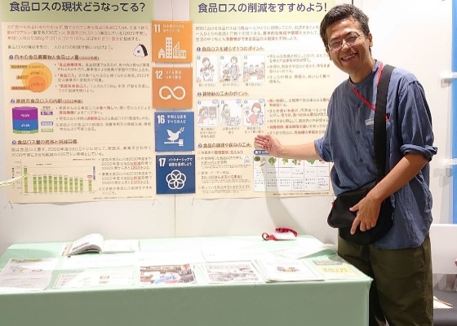
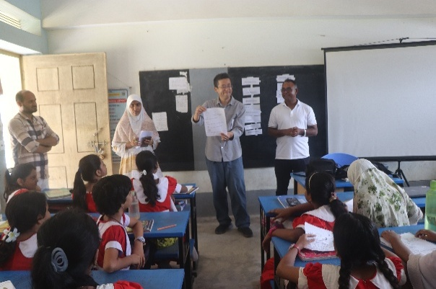
顔写真又はイラスト |  | 活動状況の写真（1～２枚）


活動のPR |  | 国内外の環境保全や農村開発を実践し、現場の学習材料を活用した講義を実施。

主な専門分野
（１） | SDGs |  | SDGsをテーマとしたゲーム等を取り入れながら分かり易く解説します。SDGsアクションプラン作りも実施できます。
（２） | 消費生活・衣食住 |  | エシカル消費、環境マーク、フェアトレードや農業・食べ物等をテーマとした環境学習の実施や、講師の国際環境協力活動の経験に基づいた海外と日本とのつながりについても解説します。

所有資格、経歴

所有資格 | 博士(農学)、環境カウンセラー(市民部門)、環境教育インストラクター、環境再生医(上級)、環境管理士(1級)、専門社会調査士等
経歴 | 約24年間に渡り、開発途上地域の環境保全や農業・農村開発のプロジェクトに従事してきました。現在、江戸川大学社会学部に所属し、「環境と教育」、「環境社会学概論」、「SDGs概論」や「環境と市民活動」の授業を担当しています。また、千葉県地球温暖化防止活動推進委員、神奈川県生涯学習審議会委員、横浜市地域まちづくり推進委員会委員、流山市環境審議会委員、松戸市安全・快適まちづくり協議会委員、共生社会システム学会、日本環境学会幹事、日本環境教育学会関東支部幹事や高木仁三郎市民科学基金助成選考委員等としても活動しています。
地域等での活動（複数記載可）
所属又は主催団体 |  |  | 団体や個人の活動紹介HP
江戸川大学 社会学部 現代社会学科 (准教授) |  |  | https://sites.google.com/view/sato-ecoagri-lab
公益社団法人 日本環境教育フォーラム (客員上席研究員) |  |  | https://www.jeef.or.jp/
まつど地域活躍塾つながりの会 (SDGs推進チームリーダー) |  |  | https://www.facebook.com/matsudo.tsunagarinokai
バングラデシュ環境開発協会(Bangladesh Environment and Development Society) (テクニカルアドバイザー) |  |  | https://www.bedsbd.org/

環境学習指導可能エリア
全市町村対応可／地域限定 |  | ※ 地域限定の場合：市町村・地域名 |  |  |  | 具体的な場所がある場合
全市町村
講座スタイル（複数〇可） |  | 対象（複数〇可）
講義 | 体験活動 | 未就学児 | 小学生 | 中学生 | 高校生 | 一般（大人） | 事業者
○ | ○ |  | ○ | ○ | ○ | ○ | ○

連絡先 |  |  |  | ※連絡先非公表の場合又は電話連絡を御希望の場合は、環境政策課 （０４８－８３０－３０１９）へお問い合わせください
MAIL | sahihu@gmail.com
環境学習指導等の活動実績
全体 | 回数 | 環境学習への延べ参加人数
活動回数 | 14 | 1,600

主な活動実績の紹介（令和7年度） |  |  |  |  | ※１枚に収まる範囲で記載願います
年 月 | 活動内容（環境学習のテーマ） |  |  | 依頼団体 |  | 主な対象 | 参加人数
令和8年 1月 | まつどSDGs映画観賞会 |  |  | まつど地域活躍塾つながりの会, 松戸市SDGs推進担当室 |  | 大人 | 100
令和7年 12月 | JICA国際協力出前講座「世界とつながる仕事に出会う——国際協力と私のキャリア」 |  |  | 朝霞市立朝霞第五中学校 |  | 高校生 | 70
令和7年 12月 | 飯能市エコツアー |  |  | 江戸川大学 社会学部 現代社会学科 |  | 大学生 | 8
令和7年 11月 | 国立公園映像コンサート |  |  | 江戸川大学 国立公園研究所 |  | 大人 | 100
令和7年 10月 | 「エコクイズにチャレンジ！あそんで学ぼう！地球にやさしいくらし」 エコメッセ in ちば(環境イベント) |  |  | 環境カウンセラー千葉県協議会 |  | 子供・保護者 | 120
令和7年 10月 | 環境行動をひろげる“伝え方”──義務感から共感へ(千葉県地球温暖化防止活動推進員講師登録者研修会) |  |  | 千葉県地球温暖化防止活動推進センター |  | 大人 | 16
令和7年 10月 | 都市に息づく自然の魅力と保全の意義 |  |  | 流山市ゆうゆう大学 (7月から10月にかけて3つの公民館で実施) |  | 大人 | 100
令和7年 10月 | 「身近なSDGs、食品ロス削減(まつど地域活躍塾つながりの会)」パネル展示 |  |  | 松戸市 経済振興部 消費生活課 第49回松戸市消費生活展～くらしフェスタ松戸～ |  | 子供・大人 | 756
令和7年 9月 | Organic Farm × Soil-Making Program for Elemntary School Students in Bangladesh |  |  | バングラデシュ ジョショール県 T.P.M Khajura Government Primary School |  | 小学生 | 40
令和7年 8月 | JICA国際協力出前講座「世界の食と農をたんけん！〜つながる ちがう ひろがる せかい〜」 |  |  | 埼玉県立総合教育センター江南支所 |  | 小学生 | 29
令和7年 8月 | まつど発 こどもとつくる! みんなのSDGsアートひろば |  |  | まつど地域活躍塾つながりの会, 松戸市SDGs推進担当室 |  | 子供・保護者 | 30
令和7年 8月 | 子どもSDGs体験教室「SDGsを楽しく学ぶ冒険!」 |  |  | 江戸川大学駒木学習センター ちば子ども大学連携講座 オープンカレッジ（夏休み講座） |  | 子供・保護者 | 21
令和7年 7月 | 地球の気持ちとみんなのくらし |  |  | 流山防災まちづくりプロジェクト ジュニア防災リーダー 養成プロジェクト(4つの小学校にて実施) |  | 子供・保護者 | 200
令和7年 6月 | SDGsってなあに? ゲームでわかる地球のこと |  |  | 印西市中央公民館 |  | 子供・保護者 | 10

以下は選択用の記載ですので、修正等は行わないでください

参照リスト
該当の有無 | ○ | ○
 | - | ×

年代 | 20代
 | 30代
 | 40代
 | 50代
 | 60代
 | 70代
 | 80代
 | 90代

活動エリア | 全市町村
 | 地域限定

主な専門分野 | 自然への愛着
 | 生態系・生物多様性
 | 水質
 | 川の再生活動
 | 大気
 | 地質
 | 地球温暖化
 | 資源・エネルギー
 | 産業
 | 消費生活・衣食住
 | 公害・化学物質
 | ３Ｒ
 | SDGs

日付 | 1月
 | 2月
 | 3月
 | 4月
 | 5月
 | 6月
 | 7月
 | 8月
 | 9月
 | 10月
 | 11月
 | 12月

66関谷庸
埼玉県環境アドバイザー活動紹介個票 |  |  |  |  |  |  |  | 検索用一覧に戻る

名前 |  | ふりがな |  | 年代 | 所在市町村
関谷 庸 |  | せきや つね |  | 80代 | ふじみ野市

顔写真又はイラスト |  | 活動状況の写真（1～２枚）
 |  | 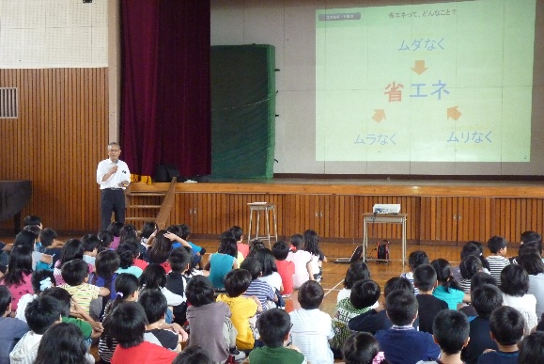 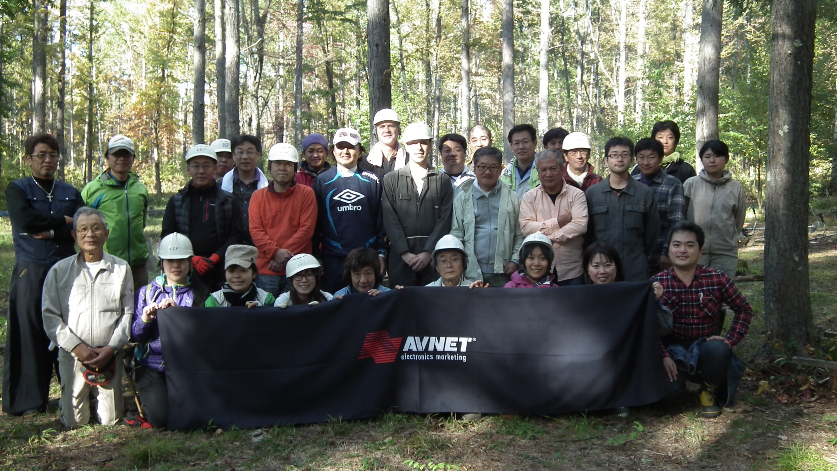

主な専門分野
（１） | 資源・エネルギー |  | 再エネ，マイクロ水力発電システムの開発と推進、水の電気分解による副生酸素の活用
（２） | 消費生活・衣食住 |  | オゾン水による殺菌・衛生管理など普及促進とオゾン水製造装置の開発

所有資格、経歴

所有資格 | 省エネルギー普及指導員
経歴 | ㈱アヴネットにてエコロジー推進室長22年社員の環境啓蒙教育や出前授業を行っている。 経産省・環境省H19年度省エネコンテスト受賞、環境省H19年度エコドライブコンテストに会社で参加し入賞。

所属又は主催団体 |  |  | 団体や個人の活動紹介HP
株式会社丸上製作所にてマイクロ水力発電機・水車,ファインバブルオゾン水製造装置などの設計開発 |  |  | http://www.marujoh.com

環境学習指導可能エリア
全市町村対応可／地域限定 |  | ※ 地域限定の場合：市町村・地域名 |  |  |  | 具体的な場所がある場合
全市町村
講座スタイル（複数〇可） |  | 対象（複数〇可）
講義 | 体験活動 | 未就学児 | 小学生 | 中学生 | 高校生 | 一般（大人） | 事業者
○ | ○ | - | ○ | ○ | ○ | ○ | -

連絡先 |  |  |  | ※連絡先非公表の場合又は電話連絡を御希望の場合は、環境政策課 （０４８－８３０－３０１９）へお問い合わせください
MAIL | tsekiya@jcom.home.ne.jp
環境学習指導等の活動実績
全体 | 回数 | 環境学習への延べ参加人数
活動回数 | 1回 2023年度 | 40

主な活動実績の紹介 |  |  |  |  | ※１枚に収まる範囲で記載願います
年 月 | 活動内容（環境学習のテーマ） |  |  | 依頼団体 |  | 主な対象 | 参加人数
2023年10月13～１４日 | エコラの森植林下草刈りと環境教育 （１泊２日） |  |  | 株式会社アヴネット |  | 社員 | 40

以下は選択用の記載ですので、修正等は行わないでください

参照リスト
該当の有無 | ○ | ○
 | - | ×

年代 | 20代
 | 30代
 | 40代
 | 50代
 | 60代
 | 70代
 | 80代
 | 90代

活動エリア | 全市町村
 | 地域限定

主な専門分野 | 自然への愛着
 | 生態系・生物多様性
 | 水質
 | 川の再生活動
 | 大気
 | 地質
 | 地球温暖化
 | 資源・エネルギー
 | 産業
 | 消費生活・衣食住
 | 公害・化学物質
 | ３Ｒ
 | SDGs

日付 | 1月
 | 2月
 | 3月
 | 4月
 | 5月
 | 6月
 | 7月
 | 8月
 | 9月
 | 10月
 | 11月
 | 12月

67瀬田惠之
埼玉県環境アドバイザー活動紹介個票 |  |  |  |  |  |  |  | 検索用一覧に戻る

名前 |  | ふりがな |  | 年代 | 所在市町村
瀨田 惠之 |  | せた しげゆき |  | 70代 | 越谷市

顔写真又はイラスト |  | 活動状況の写真（1～２枚）
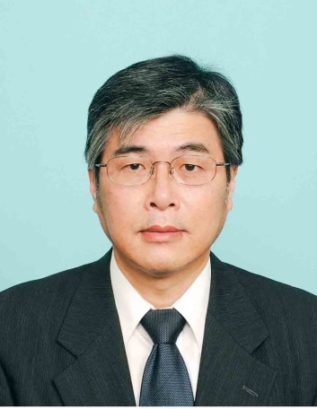

活動のPR |  | リサイクル関係団体相互の連絡会活動および草加市内での環境推進・環境保全活動

主な専門分野
（１） | 産業 |  | 環境アセスメント
（２） | 消費生活・衣食住 |  | 景観に配慮したまちづくり

所有資格、経歴

所有資格 | 博士（工学）、環境カウンセラー（事業者部門）、環境計量士、一級建築士
経歴 | 埼玉県環境アドバイザー、川の国アドバイザー、草加市環境審議会（会長）、草加市開発事業等審査会（会長）、大手建設会社にて環境関連分野で30年以上の実務経験
地域等での活動（複数記載可）
所属又は主催団体 |  |  | 団体や個人の活動紹介HP
ＮＰＯ法人 埼玉エコ・リサイクル連絡会、 草加環境推進協議会 |  |  | http://www.townnavi.info/eco-risa/

環境学習指導可能エリア
全市町村対応可／地域限定 |  | ※ 地域限定の場合：市町村・地域名 |  |  |  | 具体的な場所がある場合
全市町村
講座スタイル（複数〇可） |  | 対象（複数〇可）
講義 | 体験活動 | 未就学児 | 小学生 | 中学生 | 高校生 | 一般（大人） | 事業者
○ | ○ | - | - | - | - | ○ | ○

連絡先 |  |  |  | ※連絡先非公表の場合又は電話連絡を御希望の場合は、環境政策課 （０４８－８３０－３０１９）へお問い合わせください
MAIL | shigeyuki_seta@yahoo.co.jp
環境学習指導等の活動実績
全体 | 回数 | 環境学習への延べ参加人数
活動回数 | 5回 | 約97人
 |  | 612212
主な活動実績の紹介 |  |  |  |  | ※１枚に収まる範囲で記載願います
年 月 | 活動内容（環境学習のテーマ） |  |  | 依頼団体 |  | 主な対象 | 参加人数
令和5年9月 | 研修見学会（身近な発電施設として東埼玉資源環境組合第二工場ごみ処理施設、中川水循環センター（三郷市）） |  |  | ＮＰＯ法人埼玉エコ・リサイクル連絡会 |  | 大人 | 24人
令和5年10月 | 古綾瀬自然ひろば（ビオトープ）の維持管理活動（草刈り等） |  |  | 草加環境推進協議会 |  | 大人 | 約10名
令和6年2月 | 中川河川敷における絶滅危惧種であるノウルシの維持管理作業（草刈り、雑草の除去） |  |  | 草加環境推進協議会 |  | 大人 | 約20名
令和7年2月 | 中川河川敷における絶滅危惧種であるノウルシの維持管理作業（草刈り、雑草の除去） |  |  | 草加環境推進協議会 |  | 大人 | 13名
令和7年10月 | 視察研修会（東京スーパーエコタウン、目黒区エコプラザ、目黒清掃工場ほか） |  |  | 草加環境推進協議会 |  | 大人 | 30名

以下は選択用の記載ですので、修正等は行わないでください

参照リスト
該当の有無 | ○ | ○
 | - | ×

年代 | 20代
 | 30代
 | 40代
 | 50代
 | 60代
 | 70代
 | 80代
 | 90代

活動エリア | 全市町村
 | 地域限定

主な専門分野 | 自然への愛着
 | 生態系・生物多様性
 | 水質
 | 川の再生活動
 | 大気
 | 地質
 | 地球温暖化
 | 資源・エネルギー
 | 産業
 | 消費生活・衣食住
 | 公害・化学物質
 | ３Ｒ
 | SDGs

日付 | 1月
 | 2月
 | 3月
 | 4月
 | 5月
 | 6月
 | 7月
 | 8月
 | 9月
 | 10月
 | 11月
 | 12月

84西川裕美
埼玉県環境アドバイザー活動紹介個票 |  |  |  |  |  |  |  | 検索用一覧に戻る

名前 |  | ふりがな |  | 年代 | 所在市町村
西川裕美 |  | ニシカワヒロミ |  | 60代 | 北本市

顔写真又はイラスト |  | 活動状況の写真（1～２枚）
 |  | 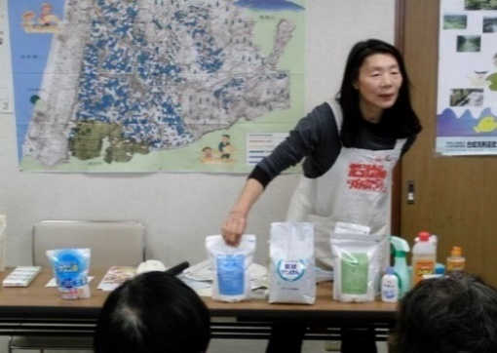 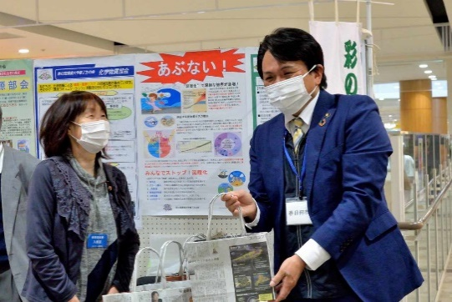

活動のPR |  | 環境に優しいナチュラルクリーニング実演（35年）。環境・地球温暖化へ配慮したごみ減量28年（段ボールコンポスト・新聞紙エコバックの普及）。の有害化学物質を避ける

主な専門分野
（１） | 消費生活・衣食住 |  | 環境に優しい生活提案（ナチュラルクリーニング実演。有害化学物質を避ける）ゴミ減量提案（ダンボールコンポスト・新聞エコバック普及）。フェアトレードの仕組みと消費生活。
（２） | 川の再生活動 |  | 水の大切さや日常生活で出来る節水・家庭排水への配慮実演。水の循環。水質調査。生物多様性。

所有資格、経歴

所有資格 | NACS-J自然観察指導員、プロジェクトWET JAPANエデュケーター、消費者被害防止サポーター
経歴 | 元川の国アドバイザー、北本市ごみ減量等推進市民会議理事、市民大学きたもと学苑講師、フェアトレード20年支援、川の水質調査活動（20年）、水の汚染を守る活動（35年）、段ボールコンポスト8年
地域等での活動（複数記載可）
所属又は主催団体 |  |  | 団体や個人の活動紹介HP
環境大学修了生の会、北本市ごみ減量推進市民会議、きれいな水といのちを守る東日本連絡会、荒川流域ネットワーク

環境学習指導可能エリア
全市町村対応可／地域限定 |  | ※ 地域限定の場合：市町村・地域名 |  |  |  | 具体的な場所がある場合
全市町村
講座スタイル（複数〇可） |  | 対象（複数〇可）
講義 | 体験活動 | 未就学児 | 小学生 | 中学生 | 高校生 | 一般（大人） | 事業者
○ | ○ | 〇 | ○ | ○ | ○ | ○ | -

連絡先 |  |  |  | ※連絡先非公表の場合又は電話連絡を御希望の場合は、環境政策課 （０４８－８３０－３０１９）へお問い合わせください
MAIL | hi-ro-24@galaxy.ocn.ne.jp
環境学習指導等の活動実績
全体 | 回数 | 環境学習への延べ参加人数
活動回数 | 11回 | 多数

主な活動実績の紹介 |  |  |  |  | ※１枚に収まる範囲で記載願います
年 月 | 活動内容（環境学習のテーマ） |  |  | 依頼団体 |  | 主な対象 | 参加人数
2月 | ごみ減量（ごみ減量の提案） |  |  | 北本市ごみ減量推進市民会議 |  | 自治会ごみ減量推進委員 | 135人
3月 | 環境問題啓発（新聞エコバック紹介） |  |  | 桜木公民館まつり |  | 住民 | 多数
3月 | 環境問題啓発（新聞エコバック紹介） |  |  | 春日部フォーラム |  | 住民 | 多数
5月 | ナチュラルクリーニング |  |  | 生活クラブ熊谷ブロックエコカフェ |  | 組合員 | 20人
5月 | 北本市ごみ減量市民会議の組織と活動 |  |  | 行田環境市民フォーラム |  | 会員 | 10人
10月 | 上手な洗濯講座 |  |  | 生活クラブ生協 |  | 組合員他 | 10人
10月 | ごみ減量等推進市民会議、展示会・啓発（段ボールコンポスト・エコバック実演） |  |  | 北本市ごみ減量市民会議 |  | 市役所ホール来場者 | ４５０人
11月 | ごみ減量（段ボールコンポスト・新聞紙バック） |  |  | 北本市福祉まつり |  | 来場者 | 多数
11月 | ごみ減量（段ボールコンポスト・新聞紙バック） |  |  | 蓮田・白岡衛生組合エコまつり |  | 来場者 | 多数
12月 | PFASについて説明 |  |  | 生活クラブ環境平和委員会 |  | 組合員 | 25人
12月 | ごみ減量（段ボールコンポスト・新聞紙バック） |  |  | 春日部市ぽぽらフェスティバル |  | 来場者 | 多数

以下は選択用の記載ですので、修正等は行わないでください

参照リスト
該当の有無 | ○ | ○
 | - | ×

年代 | 20代
 | 30代
 | 40代
 | 50代
 | 60代
 | 70代
 | 80代
 | 90代

活動エリア | 全市町村
 | 地域限定

主な専門分野 | 自然への愛着
 | 生態系・生物多様性
 | 水質
 | 川の再生活動
 | 大気
 | 地質
 | 地球温暖化
 | 資源・エネルギー
 | 産業
 | 消費生活・衣食住
 | 公害・化学物質
 | ３Ｒ
 | SDGs

日付 | 1月
 | 2月
 | 3月
 | 4月
 | 5月
 | 6月
 | 7月
 | 8月
 | 9月
 | 10月
 | 11月
 | 12月

104前田則義
埼玉県環境アドバイザー活動紹介個票
 |  |  |  |  |  |  |  | 検索用一覧に戻る
名前 |  | ふりがな |  | 年代 | 所在市町村
前田 則義 |  | まえだ のりよし |  | 80代 | 比企郡鳩山町

顔写真又はイラスト |  | 活動状況の写真（1～２枚）
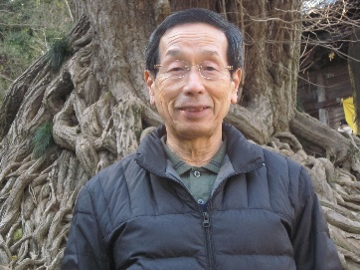 |  | 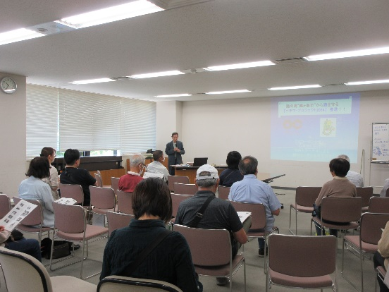 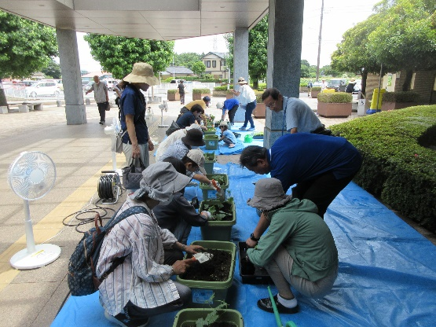

主な専門分野
（１） | 地球温暖化 |  | 講演；私たちの暮らしと地球温暖化（一般向け）及び未来の地球と私たちのくらし（小学4～6年生向け）、未就学児向け動画
（２） | 消費生活・衣食住 |  | 省エネ・節電に役立つ「緑のカーテン」を推進中。 エコライフの取り組み・ゼロカーボンの重要性等を分かりやすく解説

所有資格、経歴

所有資格 | 環境ﾏﾈｼﾞﾒﾝﾄｼｽﾃﾑISO14001審査員補、環境教育ｲﾝｽﾄﾗｸﾀｰ、埼玉県環境アドバイザー、環境省環境カウンセラー（事業者部門）
経歴 | 元印刷会社勤務、環境ISO14001事務局を担当。鶴ヶ島市環境審議会委員、つるがしま緑のｶｰﾃﾝ市民実行委員会（愛称：みどりかぜ）会長、埼玉環境カウンセラー協会会員
地域等での活動（複数記載可）
所属又は主催団体 |  |  | 団体や個人の活動紹介HP
特定非営利活動法人 埼玉環境カウンセラー協会、つるがしま緑のカーテン市民実行委員会（愛称：みどりかぜ） |  |  | ひょこむ::Towntip鶴ヶ島連絡連携ボード - ホーム

環境学習指導可能エリア
全市町村対応可／地域限定 |  | ※ 地域限定の場合：市町村・地域名 |  |  |  | 具体的な場所がある場合
全市町村対応可 |  |  |  |  |  | 鶴ヶ島市、鳩山町
講座スタイル（複数〇可） |  | 対象（複数〇可）
講義 | 体験活動 | 未就学児 | 小学生 | 中学生 | 高校生 | 一般（大人） | 事業者
○ | ○ | ○ | ○ | ○ | ○ | ○ | ○

連絡先
電話 | ０８０－５４８９－３０１０ |  |  | ※連絡先が非公表の方については、環境政策課 （０４８－８３０－３０１９）へお問い合わせください
FAX | ０４９－２９６－２９４７
MAIL | no-maeda@jcom.zaq.ne.jp
環境学習指導等の活動実績
全体 | 回数 | 環境学習への延べ参加人数
活動回数 | 13 回 | 261人

主な活動実績の紹介 |  |  |  |  | ※１枚に収まる範囲で記載願います
年 月 | 活動内容（環境学習のテーマ） |  |  | 依頼団体 |  | 主な対象 | 参加人数
令和7年11月 | 講演・苗育成情報交換会 |  |  | 鶴ヶ島市 生活環境課 |  | 大人 | １4人
令和7年11月 | 上映会：環境アニメ「もったいないばあさん」 |  |  | 鶴ヶ島市 脚折児童館 |  | 児童 | 7人
令和7年10月 | 講演・実習：ヘチマたわし作り教室 |  |  | 鶴ヶ島市 生活環境課 |  | 大人 | 24人
令和7年6月 | 苗植え付け体験会とチラシで作る紙製容器 |  |  | 鶴ヶ島市立 中央図書館 |  | 大人、子ども | 16人
令和7年5月 | 講演：ヘチマの育て方教室 |  |  | 鶴ヶ島市 生活環境課 |  | 大人 | 24人
令和7年5月 | 緑のカーテン設置と苗植え |  |  | 芝浦工業大学環境システム学科 |  | 大人 | 21人
令和7年2月 | 上映会：環境アニメ「もったいないばあさん」 |  |  | 鶴ヶ島市 脚折児童館 |  | 児童 | １０人
令和6年10月 | 上映会：環境アニメ「もったいないばあさん」 |  |  | 鶴ヶ島市立 中央図書館 |  | 児童、大人 | 24人
令和6年10月 | 展示説明：温暖化とヘチマプロジェクト |  |  | 埼玉環境カウンセラー協会（SECA) |  | 大人、大学生 | 38人
令和6年10月 | 講演・実習：ヘチマたわし作り教室 |  |  | 鶴ヶ島市 生活環境課 |  | 大人 | 43人
令和6年6月 | 苗植え付け体験会とチラシで作る紙製容器 |  |  | 鶴ヶ島市立 中央図書館 |  | 大人、子ども | 26人
令和6年6月 | 緑のカーテン苗植え付けと種まき |  |  | 鶴ヶ島市立 脚折児童館 |  | 児童 | 7人
令和6年5月 | 講演：ヘチマの育て方教室(2回目） |  |  | 鶴ヶ島市 生活環境課 |  | 大人 | 7人

以下は選択用の記載ですので、修正等は行わないでください

参照リスト
該当の有無 | ○ | ○
 | - | ×

年代 | 20代
 | 30代
 | 40代
 | 50代
 | 60代
 | 70代
 | 80代
 | 90代

活動エリア | 全市町村
 | 地域限定

主な専門分野 | 自然への愛着
 | 生態系・生物多様性
 | 水質
 | 川の再生活動
 | 大気
 | 地質
 | 地球温暖化
 | 資源・エネルギー
 | 産業
 | 消費生活・衣食住
 | 公害・化学物質
 | ３Ｒ
 | SDGs

日付 | 1月
 | 2月
 | 3月
 | 4月
 | 5月
 | 6月
 | 7月
 | 8月
 | 9月
 | 10月
 | 11月
 | 12月

105牧野真知子
埼玉県環境アドバイザー活動紹介個票 |  |  |  |  |  |  |  | 検索用一覧に戻る

名前 |  | ふりがな |  | 年代 | 所在市町村
牧野真知子 |  | まきの まちこ |  | 70代 | 川口市

顔写真又はイラスト |  | 活動状況の写真（1～２枚）


主な専門分野
（１） | 消費生活・衣食住 |  | 川口市のごみ事情を知り、ごみを分別実践、ごみ削減は買い物から、古傘からエコバック・牛乳パックで紙漉きハガキ作り・紙芝居「ようこそ森へ
（２） | SDGs |  | 17項目の中から持続可能な開発を、子供とともに、地域の大人とともに、実践実行できることを見つける

所有資格、経歴

所有資格 | 埼玉県環境アドバイザー、川口市エコスクールン講師
経歴 | 彩の国国際環境大学終了、川口市の牛乳パック回収の初代発案、市内小中学校の牛乳パック古紙回収トイレットペーパーに交換仕組みの実践、エコライフＤＡＹの事前実施講座を西川口公民館環境講座で成果を見る。その後エコライフDAY２０２０まで続く、後、「環境子どもフォーラム」開催、途中解明「子どもフォーラム２０１９」まで継続。公民館で親子料理教室、袋で作るかんたんパンなどの経験を経て、出前授業講師となり、アシスタント資格取る、エコスクールンも同様に、
地域等での活動（複数記載可）
所属団体又は主催団体 |  |  | 団体や個人の活動紹介HP
NPO法人川口市民環境会議、「エコライフDAY」、「子ども環境フォーラム」 |  |  | http://www.ecolife-kawaguchi.org/

環境学習指導可能エリア
全市町村対応可／地域限定 |  | ※ 地域限定の場合：市町村・地域名 |  |  |  | 具体的な場所がある場合
地域限定 |  | 川口市・戸田市・さいたま市・春日部市
講座スタイル（複数〇可） |  | 対象（複数〇可）
講義 | 体験活動 | 未就学児 | 小学生 | 中学生 | 高校生 | 一般（大人） | 事業者
○ | ○ | ○ | ○ | ○ | ○ | ○ | ○

連絡先 |  |  |  | ※連絡先非公表の場合又は電話連絡を御希望の場合は、環境政策課 （０４８－８３０－３０１９）へお問い合わせください
MAIL | 327-dolce-rs@jcom.zaq.ne.jp
環境学習指導等の活動実績
全体 | 回数 | 環境学習への延べ参加人数
活動回数 | 51 | 3266

主な活動実績の紹介 |  |  |  |  | ※１枚に収まる範囲で記載願います
年 月 | 活動内容（環境学習のテーマ） |  |  | 依頼団体 |  | 主な対象 | 参加人数
令和元月 １月９、１６ ２３、３０ | NPO定例会4回、推進員交流会1回 |  |  | NPO |  | 大人 | 57人
24 | 牛乳パックで紙すき うちわ作り |  |  | 安行小学校支援学級 |  | 児童 | 18人
29 | グングンドリーム 牛乳パック紙漉きハガキ作り |  |  | 戸塚南小学校 |  | 5.6年生 | １６人
令和元年 2月６、13、20、27 | NPO定例会３回、推進員交流会1回 |  |  | NPO |  | 大人 | ５０人
1 | 温暖化防止活動センター復活 交流会 |  |  | NPO・推進員、 |  | 大人 | 18人
5 | 地球温暖化の話、水とごみの体験授業内あわせ |  |  | 新郷小学校 |  | 大人 | ８人
8 | 地球温暖化の話、水とごみの体験授業 |  |  | 新郷小学校 |  | こども４年 | １１８人
令和元年 ３月６、 １３、20、27 | NPO定例会３回、推進員交流会1回 |  |  | NPO |  | 大人 | ５０人
3 | with you埼玉 研修会 |  |  | 埼玉県温暖化防止活動センター |  | 大人 | 40人
20 | 午後：地球温暖化の話・ペットボールボーリング。リサイクル分別法を知る |  |  | 前川小学校学童 |  | 子ども1～6年 | 60人
20 | 午前：地球温暖化の話 牛乳パック底コマ作り |  |  | 領家 |  | 子ども1～6年 | 25人
24 | 地球温暖化の話、エコ工作 |  |  | すわやま子供会新1年6年祝う会 |  | 子ども | 40人
令和元年 4月13日 | サイサン基金授与式 事例報告子ども環境フォーラム |  |  | サイサン環境保全基金 |  | 大人 | 60人
3、24 | 定例会1回 交流会1回 |  |  | NPO・推進員、 |  | 大人 | 23人
令和元年 5月13、22、29、 | 定例会４回 交流会1回 |  |  | NPO・推進員、 |  | 大人 | ６０人
8、9、10、 | 「エコライフDAY２０１９」発送の仕分け作業 |  |  | NPO・推進員、 |  | 大人 | 17人
14 | 牛乳パックで紙すきハガキ作り/差間小学校打ち合わせ |  |  | 安行小学校/差間小学校 |  | 大人子ども | ２６人
19 | 差間スローライフ 定例会 エコライフＤＡＹ説明 |  |  | 戸塚西公民館 |  | 大人 | 35人
23 | 川口地球温暖化防止活動センタ設置準備 |  |  | 温暖化防止センター |  | 大人 | 8人
27 | 赤帽で荷物回収センターへ |  |  | 温暖化防止センター |  | 大人 | 8人
30 | プロジェクター勉強会 |  |  | ＮＰＯ |  | 大人 | 8人
令和元年 6月5、 19、26 | 定例会1回 交流会1回ふれあい館フォーラム講師と顔合わせ |  |  | ＮＰＯ |  | 大人 | 18人
3、28 | ごみの分別 川口の事情、リサイクル①牛乳パックで紙漉きハガキ作り |  |  | 差間小学校 |  | ４年 | ２３６人
9 | ダイエー東川口店頭 エコライフＤＡＹキャンペーン |  |  | ＮＰＯ |  | 大人、子ども | ８人
25 | グングンドリーム 牛乳パック紙漉きハガキ作り |  |  | 戸塚南小学校 |  | 児童大人 | ２４人
令和元年 7月1日 | 買い物からごみを減らそうグリーンコンシュウマーになろう |  |  | 差間小学校 |  | ４年 | 118人
3、10、17、24 | 定例会４回 交流会1回 凸版印刷交流会 |  |  | ＮＰＯ・凸版印刷 |  | 子ども大人 | 30人
3、4、5、9、 | エコライフＤＡＹ 精査作業 |  |  | ＮＰＯ |  | 大人 | 10人
10 | センター見学小学生用 プロモーション映像会 |  |  | ＮＰＯ |  | 大人 | 13人
7、14、 | センター対応 |  |  | 温暖化防止活動センター |  | 大人子ども | ９７人
20 | 環境フェスタ |  |  | 朝日環境プラザ |  | 大人子ども | １６８人
31 | プラザ見学対応 安行小学校 |  |  | 朝日環境プラザ |  | 3年 | １３０人
令和元年 8月6、 7、8 | エコライフＤＡＹ ボランテイァスタートライン |  |  | サポートステーション |  | 中学生・大人 | 30人
5 | プラザ見学 対応 |  |  | 安行小学校 |  | 3年 | 130人
7、21、28 | 定例会３回 交流会1回 |  |  | ＮＰＯ |  | 大人 | 13人
７、14、25、28、 | センター対応 |  |  | 温暖化防止活動センター |  | 子ども大人 | １０８人
令和元年 9月４日 | 牛乳パックで紙漉き うちわ作り |  |  | 安行小学校支援学級 |  | 子ども大人 | ２６人
4、11、18、25、 | 定例会４回 交流会1回 |  |  | ＮＰＯ・凸版印刷 |  | 大人 | ５８人
8、15、20、22、27、29、 | センター対応 |  |  | 温暖化防止活動センター |  | 大人子ども | １３２人
25 | 地球温暖化の話、世界では、ごみを減らすには買い物から、映像を見ながら |  |  | 戸田第一小学校 |  | 子ども、大人 | １８６人
令和元年 10月2、9、14、23 | 定例会５回 交流会1回 ごみの勉強会 |  |  | ＮＰＯ |  | 大人 | 30人
7 | 子ども環境フォーラム発表者に会いに |  |  | 神根中学校/差間小学校 |  | 大人子ども | 7人
15 | グングンドリーム 牛乳パック紙漉きハガキ作り |  |  | 戸塚南小学校 |  | 大人子ども | ２２人
17 | センター対応 見学者レクチャー |  |  | 木曽呂小学校 |  | 子ども、おとな | ９４人
4、6、11、18、25、 | センター対応 |  |  | 温暖化防止センター |  | 子ども、大人 | ２５３人
25 | アドバイザー、アシスタント制度の変更講習会 |  |  | 健康センター |  | 大人 | 40人
31 | 廃棄対策課の代理授業打ち合わせ |  |  | 神根中学校3年 |  | 大人 | 2人
令和元年 11月6、13、20、27 | 定例会４回 ごみの勉強会 |  |  | 温暖化防止活動推進センタ |  | 大人 | 30人
2、３ | 「こども環境フォーラム２０１９」安行小学校準備と当日 |  |  | NPO |  | 子ども大人 | 270人
8、10、15、17、24、28、29 | センター対応 |  |  | 温暖化防止センター |  | 子ども、大人 | 196にん
令和元年 12月4、11、18、,25、 | 定例会４回 推進会 |  |  | 温暖化防止センター・NPO |  | 大人 | ５６人
6、8、13、20、26、 | センター対応 |  |  | 温暖化防止センター |  | 大人 | １２１人

 | 消費生活・衣食住
 | 公害・化学物質
 | ３Ｒ
 | SDGs

 | 1月
日付 | 2月
 | 3月
 | 4月
 | 5月
 | 6月
 | 7月
 | 8月
 | 9月
 | 10月
 | 11月
 | 12月

106松岡正裕
埼玉県環境アドバイザー活動紹介個票 |  |  |  |  |  |  |  | 検索用一覧に戻る

名前 |  | ふりがな |  | 年代 | 所在市町村
松岡正裕 |  | まつおかまさひろ |  | 80代 | 東京都八王子市

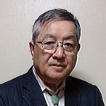
国会議員に講演⇒
顔写真又はイラスト |  | 活動状況の写真（1～２枚）
 |  | 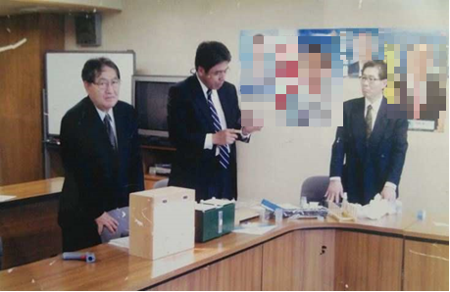

主な専門分野
（１） | 地球温暖化 |  | 暑さ対策として、地上工作物が太陽熱を蓄えない方法を解説
（２） | 消費生活・衣食住 |  | 古来の生活様式を、現代社会に取り入れ最新の科学との融合を解説

所有資格、経歴

所有資格 | 技術士・環境管理士・知的財産管理士
経歴 | 熊本大学大学院で非常勤講師（社会人講座ー環境部門）を5年、自民本部他各種団体に講演等8年
地域等での活動（複数記載可）
所属又は主催団体 |  |  | 団体や個人の活動紹介HP
暑さ対策研究会 顧問 |  |  | ロータリークラブ卓話及び BUNI MUGENNチャプターにて暑さ対策プレゼン等

環境学習指導可能エリア
全市町村対応可／地域限定 |  | ※ 地域限定の場合：市町村・地域名 |  |  |  | 具体的な場所がある場合
全市町村
講座スタイル（複数〇可） |  | 対象（複数〇可）
講義 | 体験活動 | 未就学児 | 小学生 | 中学生 | 高校生 | 一般（大人） | 事業者
○ | ○ |  |  |  |  | ○ | ○

連絡先 |  |  |  | ※連絡先非公表の場合又は電話連絡を御希望の場合は、環境政策課 （０４８－８３０－３０１９）へお問い合わせください
MAIL | matsuoka-eml@nifty.com
環境学習指導等の活動実績
全体 | 回数 | 環境学習への延べ参加人数
活動回数

主な活動実績の紹介 |  |  |  |  | ※１枚に収まる範囲で記載願います
年 月 | 活動内容（環境学習のテーマ） |  |  | 依頼団体 |  | 主な対象 | 参加人数
2008/2 | 熊本大学大学院非常勤講師（社会人講座環境）を5年 |  |  | 熊本大学学長 |  | 大学院生 | 300
2010/2 | 自民党本部ビルの省エネプレゼン及び会議室の省エネ実施 |  |  | 自民党本部 |  | 国会議員及び経産省・国交省官僚 | 15
2010/3 | 板橋区及び千葉市暑さ対策として遮熱塗装の計画及び実施 |  |  | 環境担当部署 |  | 官民及び業者 | 20
2015/4 | 温暖化と省エネについて |  |  | ロータリークラブ等卓話 |  | 会員 | 30
2018/5 | 温暖化と省エネについて |  |  | BNI MUGENN CHPTER |  | 会員 | 50
2019/9 | 県内中小企業の省エネについての調査 |  |  | 環境ネットワーク埼玉 |  | 企業 | 8
2021/1 | 暑さ対策パンフレット作製 |  |  | 暑さ対策研究会 |  | 中小企業 | 15

以下は選択用の記載ですので、修正等は行わないでください

参照リスト
該当の有無 | ○ | ○
 | - | ×

年代 | 20代
 | 30代
 | 40代
 | 50代
 | 60代
 | 70代
 | 80代
 | 90代

活動エリア | 全市町村
 | 地域限定

主な専門分野 | 自然への愛着
 | 生態系・生物多様性
 | 水質
 | 川の再生活動
 | 大気
 | 地質
 | 地球温暖化
 | 資源・エネルギー
 | 産業
 | 消費生活・衣食住
 | 公害・化学物質
 | ３Ｒ
 | SDGs

日付 | 1月
 | 2月
 | 3月
 | 4月
 | 5月
 | 6月
 | 7月
 | 8月
 | 9月
 | 10月
 | 11月
 | 12月

